1. UNIVERSAL GROUP AGENCIA
 | EVALUACIÓN PRELIMINAR DE DOCUMENTOS TECNICOS HABILITANTES OFERTA POR INVITACIÓN OI-002-2021

NOMBRE DEL PROPONENTE: UNIVERSAL GROUP AGENCIA DE COMUNICACIONES S . A . S . |  |  | PRESUPUESTO OFICIAL: $3.000.000.000
PROPONENTE No.1. UNIVERSAL GROUP AGENCIA DE COMUNICACIONES S . A . S . |  |  | CUMPLE
NOMBRE | UNIVERSAL GROUP AGENCIA DE COMUNICACIONES S . A . S . |  | PUNTAJE

PONDERACIÓN ECONOMICA
PROPONENTE
UNIVERSAL GROUP AGENCIA DE COMUNICACIONES S . A . S . | CUMPLE |  | 91
PONDERACIÓN TECNICA
Propuesta Operativa
UNIVERSAL GROUP AGENCIA DE COMUNICACIONES S . A . S . | Porcentaje de descuento por servicios de divulgación | FOLIO 110 | 50
 | 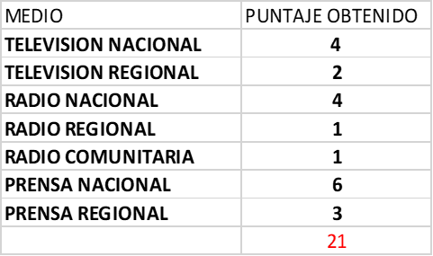 Descuentos en medios | FOLIO 111 | 21
 | bonificado y free press | FOLIO 112 | 10
Estímulo a la industria nacional
UNIVERSAL GROUP AGENCIA DE COMUNICACIONES S . A . S . | Servicio Nacional | FOLIO 114 | 10
 | Servicio Extranjero con componente | N/A
TOTAL |  |  | 91
ANGELA ANDREA PARRADO MEDELLIN Líder Comercial y de Mercadeo | ALEXANDRA MARÍA BELTRAN GUERRERO Abogada - Contratista | TATIANNA SARMIENTO PEREIRA SUPERVISOR- Contratista

3. UT MEDIOS 2021
 | EVALUACIÓN PRELIMINAR DE DOCUMENTOS TECNICOS HABILITANTES OFERTA POR INVITACIÓN OI-002-2021

NOMBRE DEL PROPONENTE: UNION TEMPORAL MEDIOS 2021 |  |  | PRESUPUESTO OFICIAL: $3.000.000.000
PROPONENTE No.3. UNION TEMPORAL MEDIOS 2021 |  |  | CUMPLE
NOMBRE | UNION TEMPORAL MEDIOS 2021 |  | PUNTAJE

PONDERACIÓN ECONOMICA
PROPONENTE
UNION TEMPORAL MEDIOS 2021 | CUMPLE |  | 73
PONDERACIÓN TECNICA
Propuesta Operativa
UNION TEMPORAL MEDIOS 2021 | Porcentaje de descuento por servicios de divulgación | FOLIO 82 PARTE 3 | 30
 | 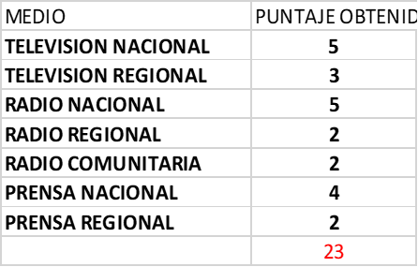 Descuentos en medios | FOLIO 82 PARTE 3 | 23
 | bonificado y free press | FOLIO 83 PARTE 3 | 10
Estímulo a la industria nacional
UNION TEMPORAL MEDIOS 2021 | Servicio Nacional | FOLIO 85 PARTE 3 | 10
 | Servicio Extranjero con componente | N/A
TOTAL |  |  | 73
ANGELA ANDREA PARRADO MEDELLIN Líder Comercial y de Mercadeo | ALEXANDRA MARÍA BELTRAN GUERRERO Abogada - Contratista | TATIANNA SARMIENTO PEREIRA SUPERVISOR- Contratista

